Sheet1
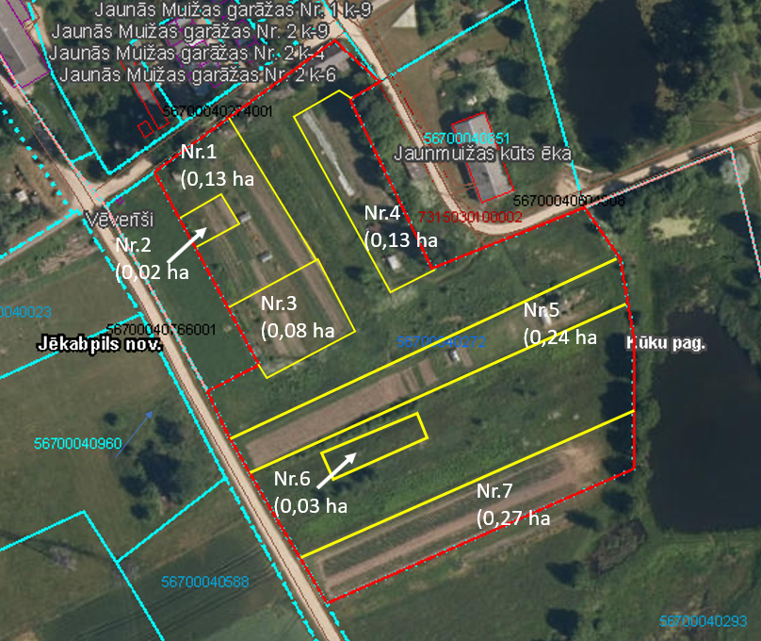
Neapbūvētās zemes noma
Kadastra apzīmējums | Nosaukums, pagasts | Kopējā z.v. platība, ha | Nomas platība, ha | Lietošanas mērķis | Nomas maksa bez PVN gadā (EUR) | Sludinājuma ievietošanas mājaslapā uz 5 dd, datums | Pieteikšanās termiņš
56700040272 | Palīgsaimniecības Jaunā muižā Nr.1,2, Kūku pag. | 2.22 | 0,03 (Nr.6) | personisko palīgsaimniecību vajadzībām | 12.00 | 10.04.2024. | 16.04.2024.
Ja pretendentu pieteikšanās termiņā, kas nav īsāks par piecām darbdienām, piesakās vairāki pretendenti, neapbūvēta zemesgabala nomnieku noskaidro rakstiskā vai mutiskā izsolē. Pieteikumus, kas iesniegti pēc norādītā termiņa, neizskata.

